报价清单
 |  | 合肥管理处园区文体中心运动地板等设施采购安装项目报价清单
序号 | 品 名 | 型 号 | 规 格 | 参考图片 | 单位 | 数量 | 单价（元） | 合价（元） | 品牌范围
1 | 运动地板 | 桦木双龙骨专业运动木地板系统 | 系统总高度：107.5mm(允许正负差小于5mm）,含面板、龙骨总厚度； 面板厚度：22mm ； 面板尺寸：（65-85）*1810mm； 吸音纸：专业运动木地板无纺布吸音纸； 毛板：使用高强度体育馆用运动木地板毛地板胶合板，规格12*1220*2440mm ； 龙骨：双层龙骨，专业体育运动多层单向强化压层板LVL龙骨，规格30*60*2440mm ； 减震垫：体育专业木地板专用Sportflex十字形弹性减震垫，13.5mm*120mm*120mm; 获得 FIBA国际篮联木质地板类1级与2级批准证书，符合EN14904运动规范标准； 环保认证：弹性减震垫符合《UL 2818 - 2013 建筑装饰和建设材料化学物质排放标准》，包含但不限于以下检测项目：TVOC≤0.22mg/m³，甲醛≤9μg/m ³，醛类物质总和≤0.043ppm，4-苯基环己烯≤6.5μg/m³，甲基吡咯烷酮≤ 160µg/m³ | 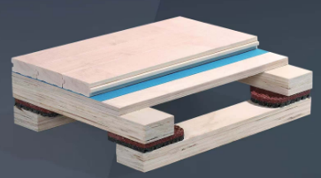 | 平方 | 790 |  | 0 | 盟多、雍克、罗宾斯
2 | 篮球架 | 手动液压篮球架 | 手动液压篮球架 液压泵手动升降 FIBA 认证配高强度安全玻璃篮板 篮架二十四秒另配 适合最小场地尺寸 34.7m | 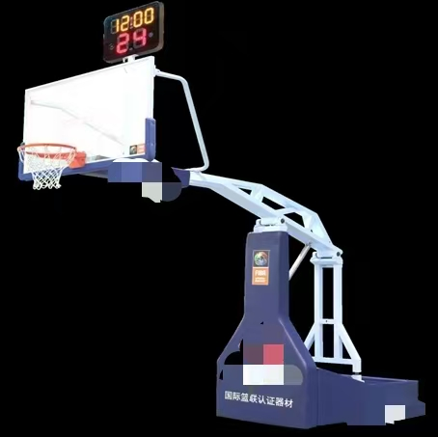 | 副（2只/副） | 1 |  | 0 | 金陵、泰山、杰诺尔
3 | 羽毛球柱 | 移动式羽毛球柱 | 健身型，带走轮（含网） NSCC 国体认证 |  | 副 | 2 |  | 0 | 金陵、泰山、杰诺尔
4 | 高档乒乓球台 |  | 移动折叠式台面厚度 25MM （配网架球拍） NSCC 国体认证 |  | 副 | 2 |  | 0 | 金陵、泰山、杰诺尔
5 | 羽毛球/乒乓球地垫（按2片羽毛球场考虑） | 5MM | 5mm厚，宽1.8M*20M卷材； 1、产品需获得ECO生态实验室有害物质检测并提供检测证明文件，实验室放置28天后测试，甲醛、乙醛释放量小于2微克/立方米。 投标产品通过国际权威实验室法国LAPI实验室的防火检测，其中防火等级（欧洲）为Cfl-S1，提供检测报告。 2、需通过BWF国际羽联认证； 3、产品需IHF国际手联认证； 4、产品需FIBA国际篮联认证； 5、投标产品通过依据EN14904标准检测，包括但不限于：垂直球反弹> 90%，垂直变形< 5.0 mm，摩擦力（防滑值）80 – 110，抗压痕≤ 0.5 mm，耐磨耗≤160mg，抗冲击无明显的开裂、裂开、分层或永久性压痕，抗滚动荷载≤ 0.5mm，表面光泽度85°提供近两年国际权威实验室检测报告，检测报告具有CNAS（中国合格评定国家认可委员会）标识。 6、投标产品需通过GB 8624-2012建筑材料及制品燃烧性能分级标准检测，检测内容需包括但不限于：临界热辐射通量（CHF）≥4.5KW/㎡(依据GB/T 11785-2005)，20s内焰尖高度（Fs）≤150mm(GB/T 8626-2007)，产烟量（S1）≤750%×min(依据GB/T 11785-2005)，产烟毒性（t0）达到ZA1级（依据GB/T 20285-2006）,检测结果为B1（C-sl，t0）级难燃材料（制品），提过国家权威机构检测报告，检测报告具有CMA（中国计量认证）或CNAS（中国合格评定国家认可委员会）标识。 7、投标产品需通过国际权威实验室依据GB 18586-2001有害物质限量检测，挥发物≤75，氯乙烯单体（VCM）（mg/kg）≤5mg/㎡，可溶性铅（Pb）≤20mg/㎡，可溶性镉（Cd）≤20mg/㎡。 | 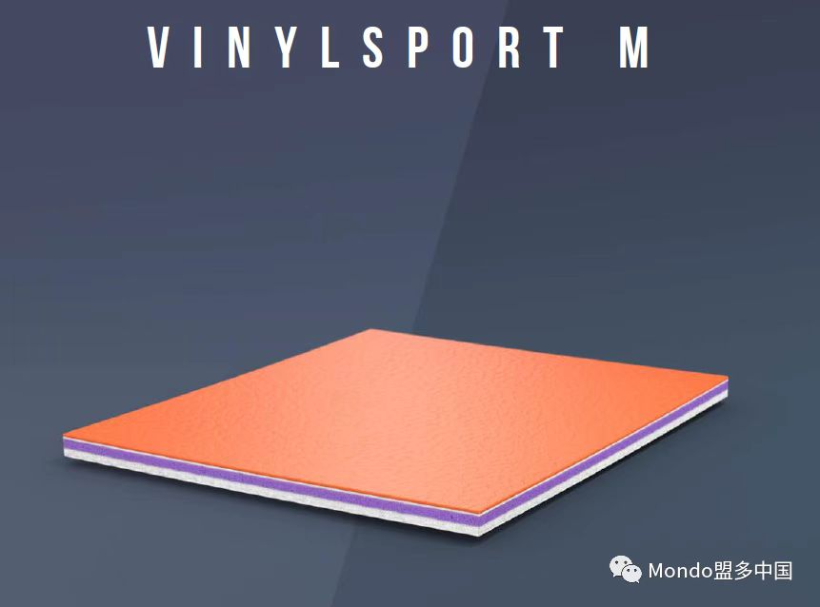 | 平方 | 281.88 |  | 0 | 盟多、洁福、特福德佳
6 | 收卷器 |  | 产品长度：720cm 壁厚：9mm直径：20cm 颜色：橘黄色；选用PPR优等管材，超强韧性与抗冲击性能；帆布粘扣式科学设计，收卷效果平整以免伤害地胶，帆布清洁方便；收卷地胶一般为：厚度5.0mm以内，重量380KG以内。 | 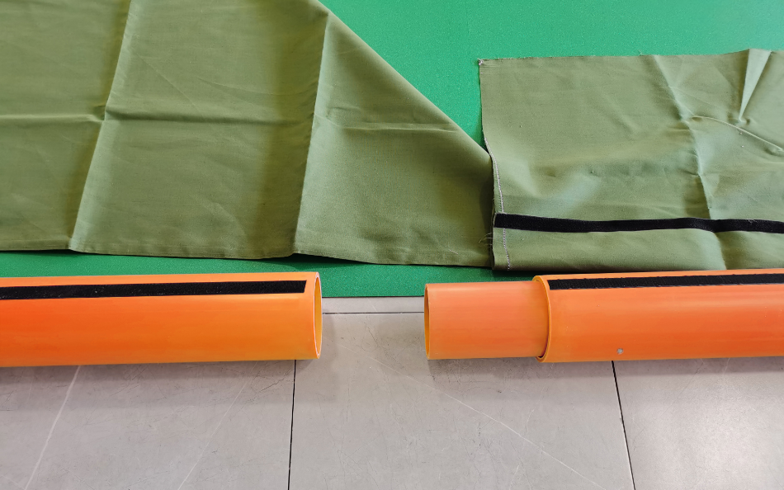 | 组 | 2 |  | 0
7 | 移动收卷车 |  | 小车产品规格：70cm*48.5cm*96cm，净重：80KG；保护地板，延长地板使用寿命，防止地板在收卷过程中产生地板拖地，地板褶皱地板拉扯等损害地板情况。建议搭配专用地胶收卷器使用。 |  | 台 | 1 |  | 0
8 | 篮球场四周观众区座椅 | 抽屉式导轨伸缩活动看台系统 | 座椅结构及工艺描述：系列座椅由椅面、靠背、钢制连接件系统组成。 A 、椅面靠背：结构为高密度聚乙烯双壁吹塑结构，可防止静电聚集，壁厚4mm加厚设计，壁厚均匀，表面饰纹设计，大大增加座椅表面摩擦力，造型时尚美观并符合人体工程学原理，通过防火测试、阻燃测试。 B、 靠背连接件为镀锌钢制，钢制构件先经过喷砂，再由磷酸盐清洗系统进行预处理后，由大型全自动喷粉线进行喷粉处理，粉末涂层厚度为80-120μm。连接件颜色可选择与塑胶件颜色统一，使整体感观协调大方。 座椅基本尺寸：座宽452mm、椅高166mm、椅深304mm，座椅中心距457mm | 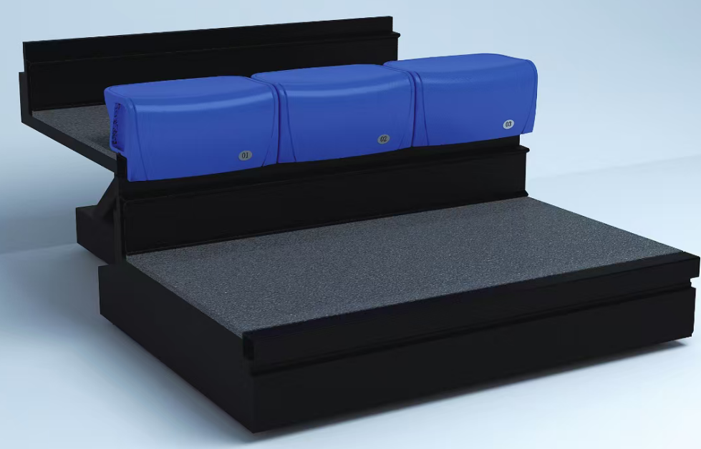 | 座 | 54 |  | 0
9 | 裁判台休息座椅 | 运动员休息软包椅 | 1、座椅采用优质海绵与皮革，坐感舒适不紧绷，利于使用者休息使用。 2、座椅相关性能满足国家标准，强度达到 EN12727-2016测试标准，承重达到200KG，保证休息使用时的安全稳固性。 3、座椅支架表面静电喷涂处理，防腐性能通过耐盐雾、耐盐浴、耐湿热、耐冲击等国家标准检验。 | 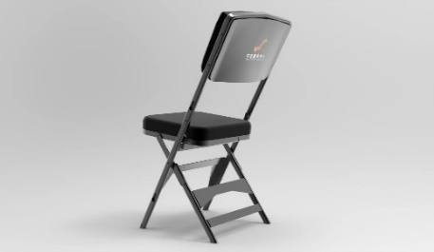 | 座 | 4 |  | 0
10 | 球员休息椅 | 铝合金 | 三人位联排椅 | 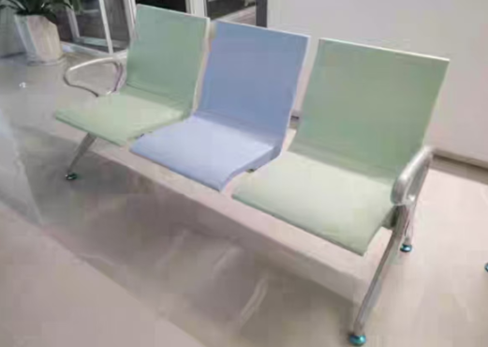 | 张 | 4 |  | 0
11 | 裁判台 |  | 按照设计效果图要求 | 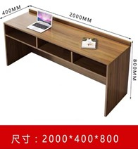 | 组（2张/组） | 1 |  | 0
12 | 设备合计 |  | 大写金额： |  |  |  |  | 0
备注:以上报价含原材料、生产、包装、安装、保险、人工费、利润、税费（13%税率）等相关费用，所有供货产品需满足甲方验收要求，在进场时提供产品合格证、检测报告等相关技术资料。

